BangChung
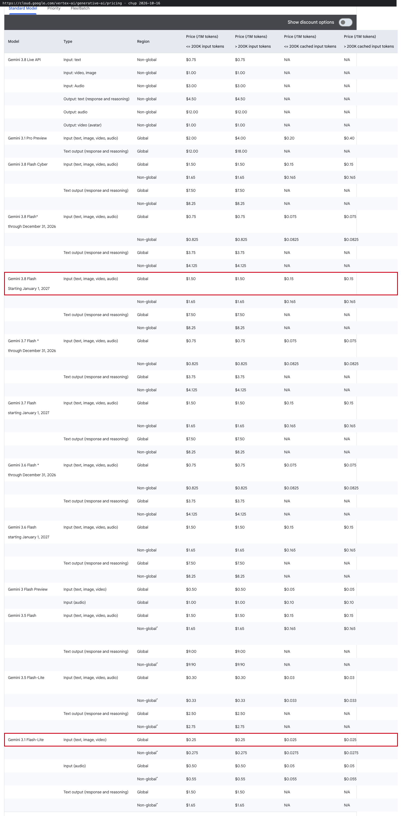
evidence_id | Mô tả | Link | Ngày chụp | Ảnh chụp màn hình
E01 | Vertex AI (Agent Platform) pricing, bảng Gemini 3 Standard: Gemini 3.8 Flash (giá chuẩn từ 01/2027) $1.50/$0.15/$7.50, Gemini 3.1 Flash-Lite $0.25/$0.025/$1.50, cột Global | https://cloud.google.com/vertex-ai/generative-ai/pricing | 2026-10-16
E02 | GKE pricing, Singapore: Autopilot vCPU $0.0549, RAM $0.0060729; Flexible CUD 1 năm; Spot | https://cloud.google.com/kubernetes-engine/pricing | 2026-10-16
E03 | Cloud SQL for PostgreSQL pricing, Singapore: vCPU/RAM/HA, SSD, backup, CUD 1 năm | https://cloud.google.com/sql/pricing | 2026-10-16
E04 | Memorystore for Redis pricing, Singapore: Standard tier M1 | https://cloud.google.com/memorystore/docs/redis/pricing | 2026-10-16 | 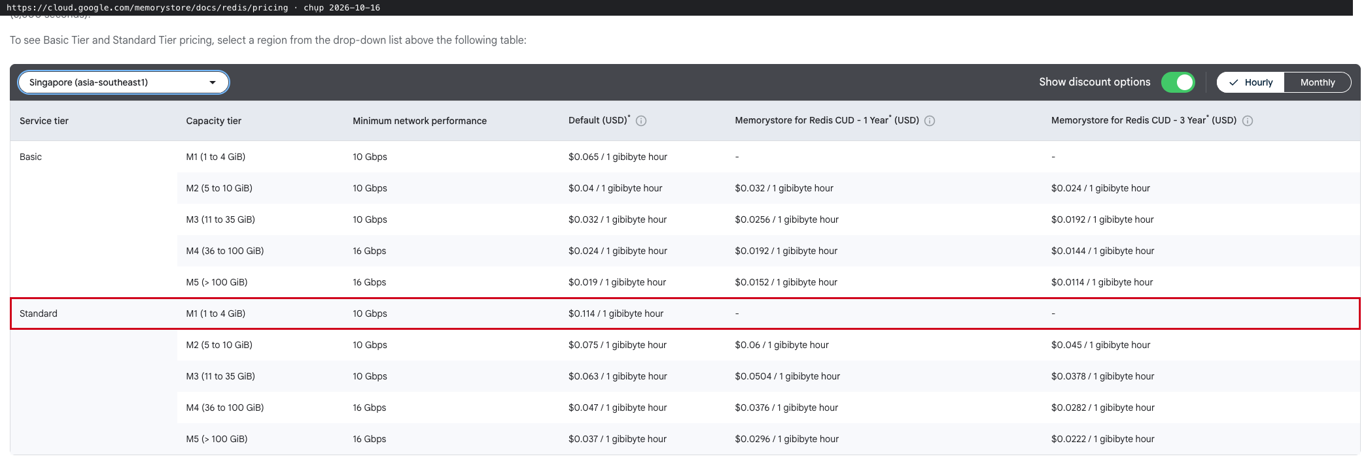
E05 | Cloud Storage pricing, Asia (multi-region): Standard $0.026/GiB-tháng | https://cloud.google.com/storage/pricing | 2026-10-16
E06 | Network pricing, Singapore: Cloud Load Balancing 5 forwarding rule đầu $0.028/giờ, data processed $0.009/GiB | https://cloud.google.com/vpc/network-pricing | 2026-10-16
E07 | Cloud NAT pricing: gateway theo số VM, IP, data processed | https://cloud.google.com/nat/pricing | 2026-10-16
E08 | Cloud Armor pricing: Standard policy, rule, request | https://cloud.google.com/armor/pricing | 2026-10-16 | 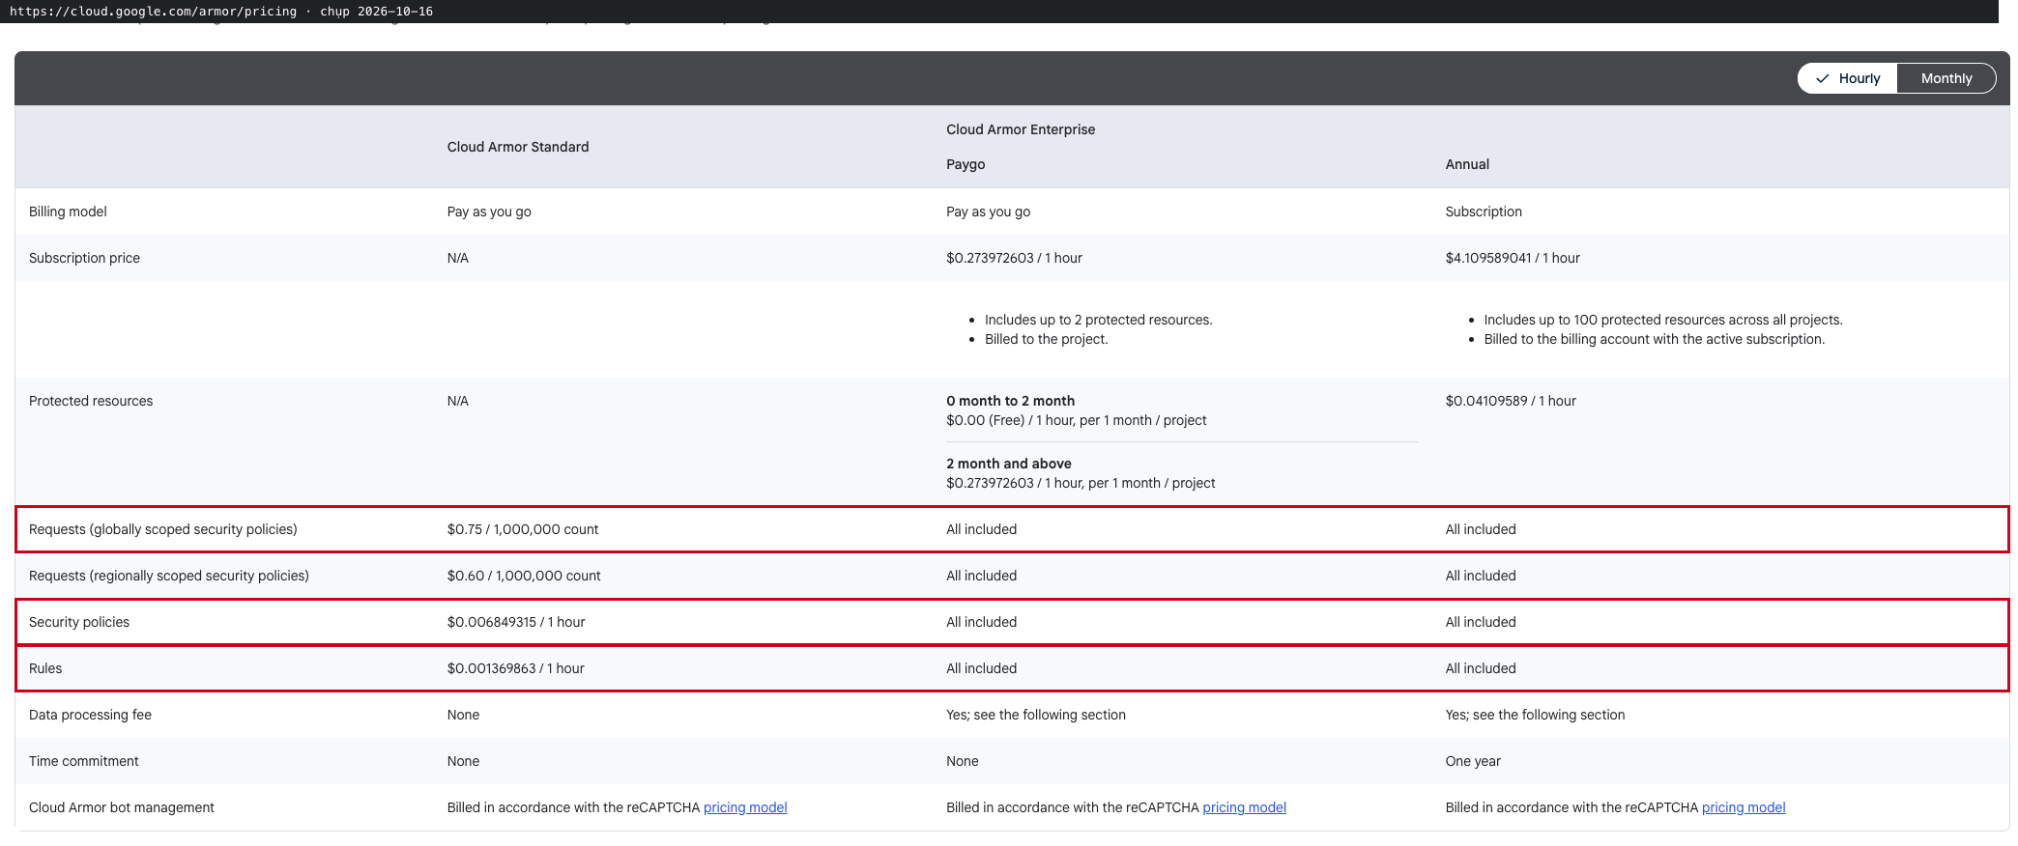
E09 | Cloud KMS pricing: key version SOFTWARE/HSM, cryptographic operations | https://cloud.google.com/kms/pricing | 2026-10-16
E10 | Secret Manager pricing: active secret version, access operations | https://cloud.google.com/secret-manager/pricing | 2026-10-16
E11 | Identity Platform pricing: Tier 2 providers OIDC/SAML $0.015/MAU | https://cloud.google.com/identity-platform/pricing | 2026-10-16
E12 | Google Cloud Observability pricing: Logging storage $0.50/GiB, retention $0.01/GiB-tháng | https://cloud.google.com/stackdriver/pricing | 2026-10-16
E13 | Pub/Sub pricing: throughput $40/TiB | https://cloud.google.com/pubsub/pricing | 2026-10-16
E14 | Security Command Center pricing, mục Model Armor standalone $0.10/1M tokens | https://cloud.google.com/security-command-center/pricing | 2026-10-16
E15 | Sensitive Data Protection (DLP) pricing: content inspection $3/GB | https://cloud.google.com/sensitive-data-protection/pricing | 2026-10-16
E16 | Artifact Registry pricing: storage $0.10/GiB-tháng | https://cloud.google.com/artifact-registry/pricing | 2026-10-16
E17 | Cloud Build pricing: e2-standard-2 $0.006/phút | https://cloud.google.com/build/pricing | 2026-10-16
E18 | Google Cloud Customer Care: Standard Support 3% chi phí cloud (tối thiểu $29) | https://cloud.google.com/support | 2026-10-16 | 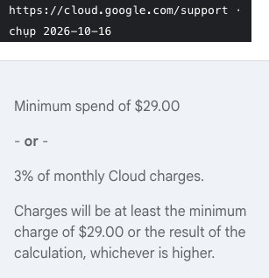
E19 | Vertex AI locations, tab Global: Gemini 3.8 Flash, Gemini 3.1 Flash-Lite, Gemini 3.1 Flash-Lite Image có ở Global endpoint | https://cloud.google.com/vertex-ai/generative-ai/docs/learn/locations | 2026-10-16
E20 | GKE Sandbox (gVisor) cho Autopilot và Standard: cô lập code không tin cậy | https://cloud.google.com/kubernetes-engine/docs/concepts/sandbox-pods | 2026-10-16 | 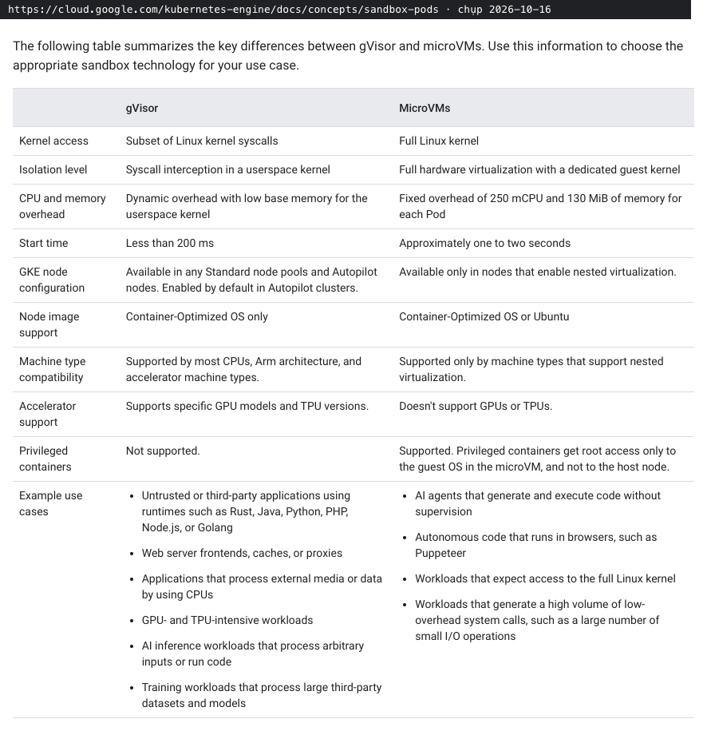
E21 | Vertex AI pricing, bảng OpenAI models: gpt-oss-120b $0.09 in / $0.36 out mỗi 1M token | https://cloud.google.com/vertex-ai/generative-ai/pricing | 2026-10-16
E22 | Vertex AI pricing, bảng image: Gemini 3.1 Flash-Lite Image, image output $30/1M token (1120 token/ảnh 1K) | https://cloud.google.com/vertex-ai/generative-ai/pricing | 2026-10-16 | 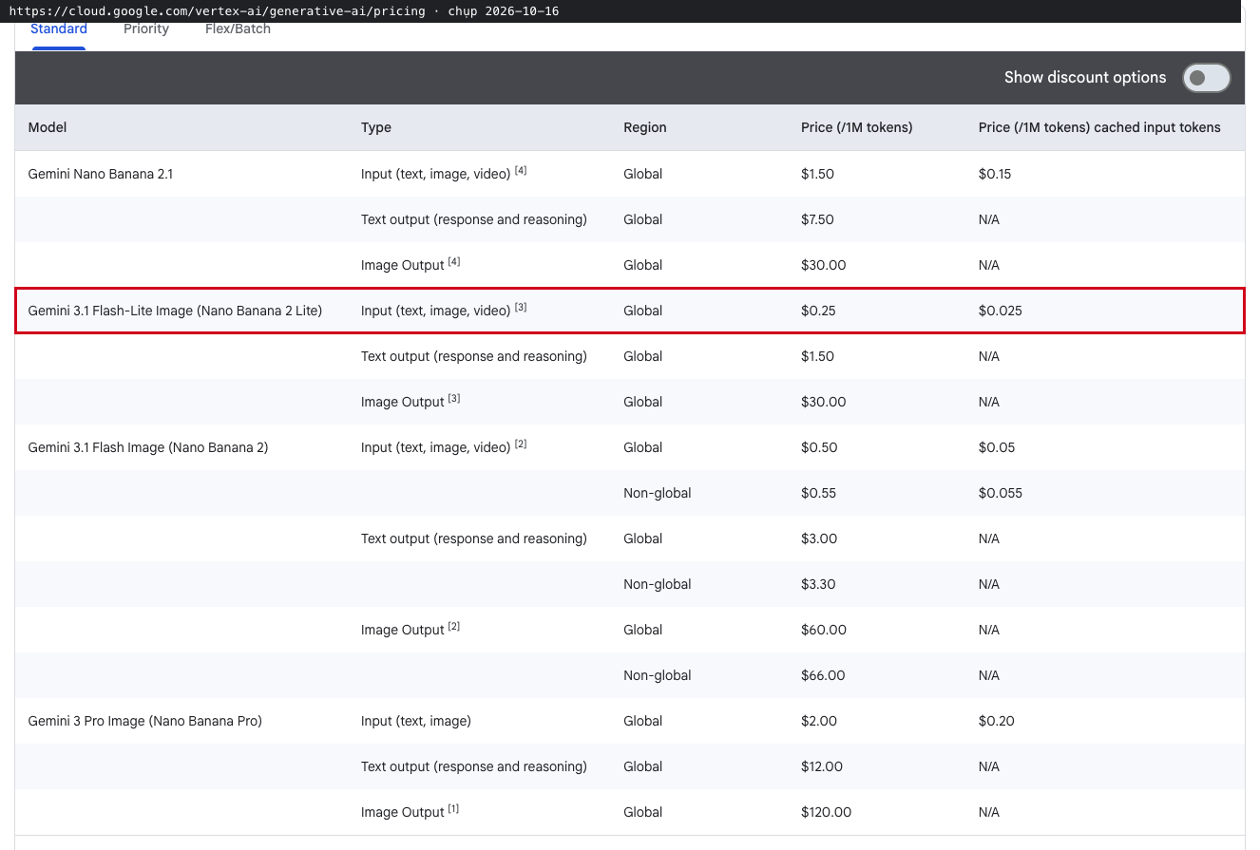
E23 | Vertex AI pricing, bảng Embedding: Gemini Embedding $0.00015 / 1.000 token online | https://cloud.google.com/vertex-ai/generative-ai/pricing | 2026-10-16
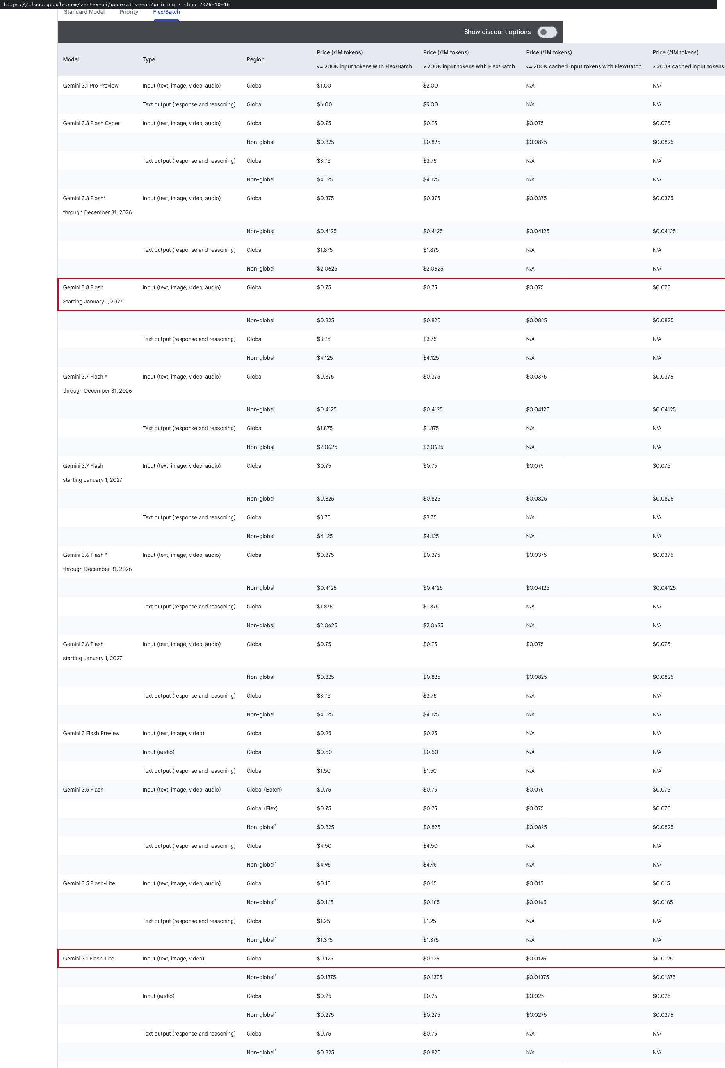
E24 | Vertex AI pricing, tab Flex/Batch: Gemini 3.8 Flash $0.75/$3.75, Gemini 3.1 Flash-Lite $0.125/$0.75 | https://cloud.google.com/vertex-ai/generative-ai/pricing | 2026-10-16
E25 | GKE pricing: cluster management fee $0.10 / cluster / giờ | https://cloud.google.com/kubernetes-engine/pricing | 2026-10-16
E26 | Cloud SQL pricing, Singapore, HA Storage: SSD $0.000652055/GiB-h, Backups (used) $0.000153425/GiB-h | https://cloud.google.com/sql/pricing | 2026-10-16
E27 | Cloud Storage pricing: inter-region replication, Asia (multi-region) $0.08/GiB | https://cloud.google.com/storage/pricing | 2026-10-16
E28 | Cloud Storage pricing: Class A/B operations cho bucket dual-region/multi-region | https://cloud.google.com/storage/pricing | 2026-10-16
E29 | Cloud Storage pricing, Singapore: Archive storage $0.0015/GiB-tháng | https://cloud.google.com/storage/pricing | 2026-10-16
E30 | Network pricing, Singapore: internet egress Premium tới Asia $0.12/GiB (0-1 TiB) | https://cloud.google.com/vpc/network-pricing | 2026-10-16 | 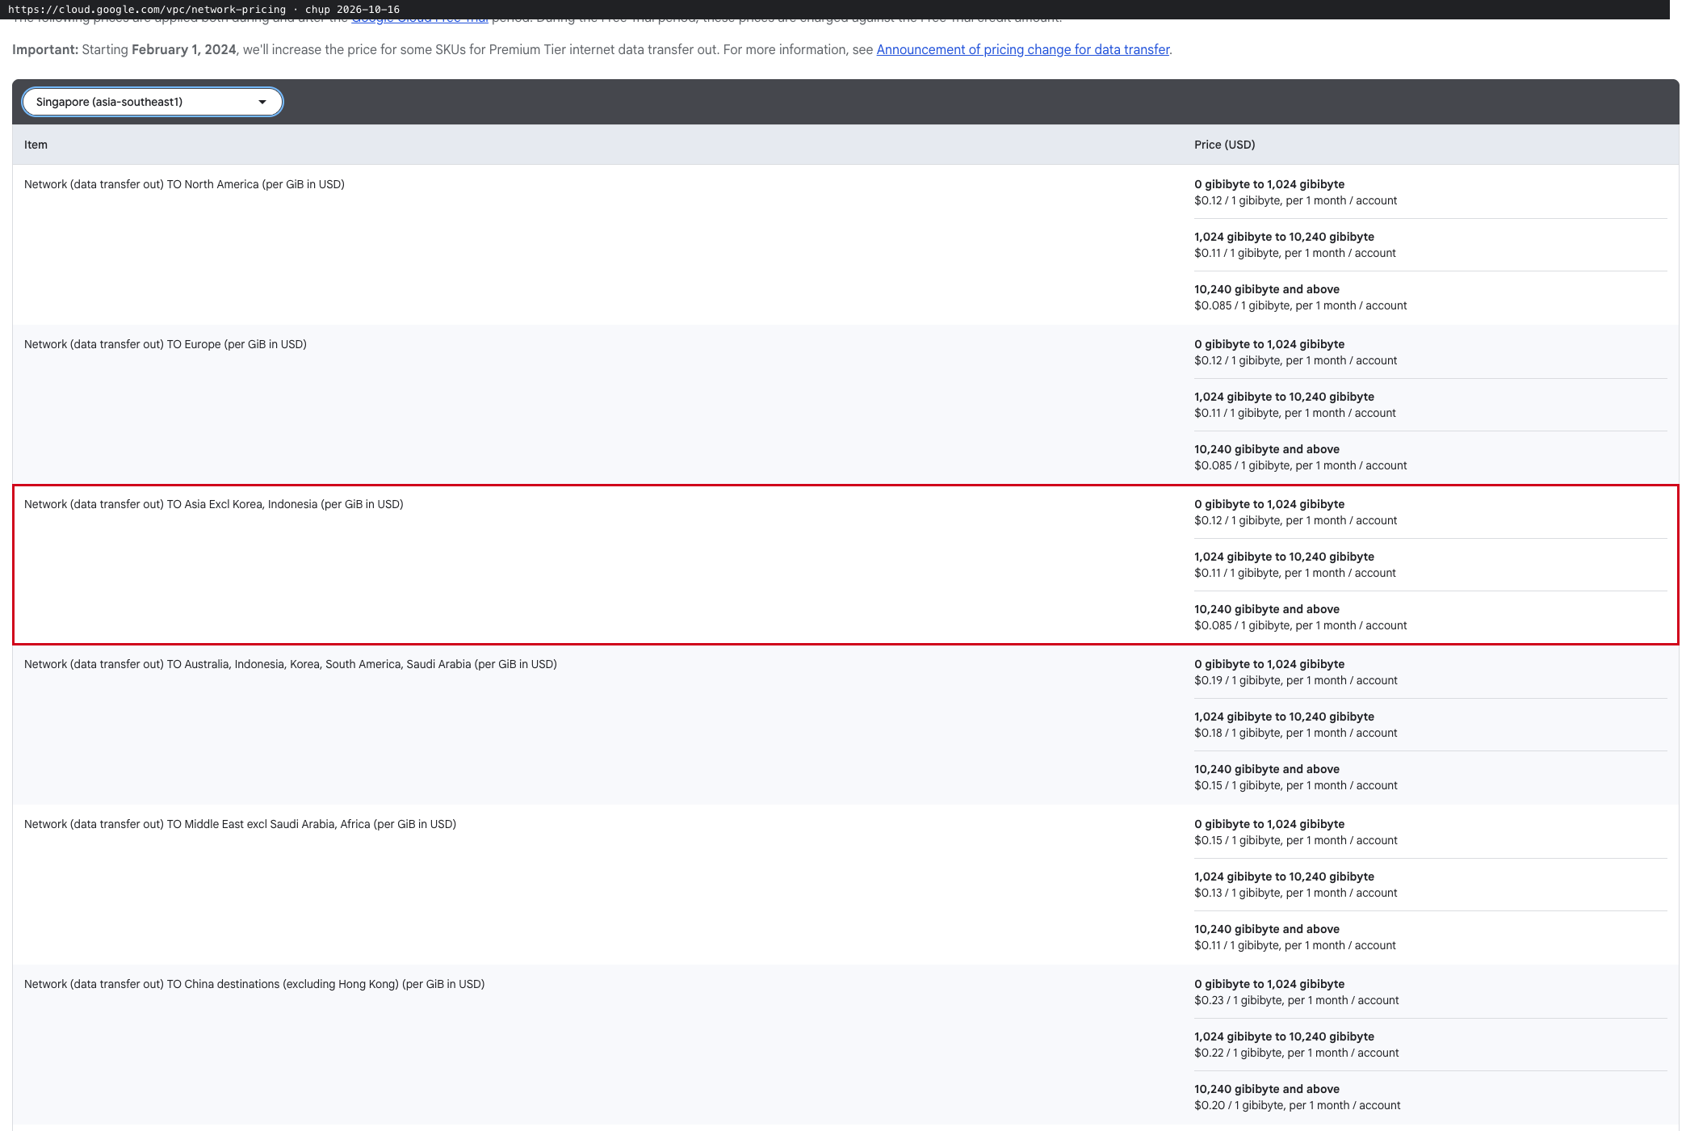
E31 | Network pricing: data transfer giữa các zone trong cùng region $0.01/GiB | https://cloud.google.com/vpc/network-pricing | 2026-10-16
E32 | Observability pricing: Managed Service for Prometheus $0.06/triệu sample | https://cloud.google.com/stackdriver/pricing | 2026-10-16 | 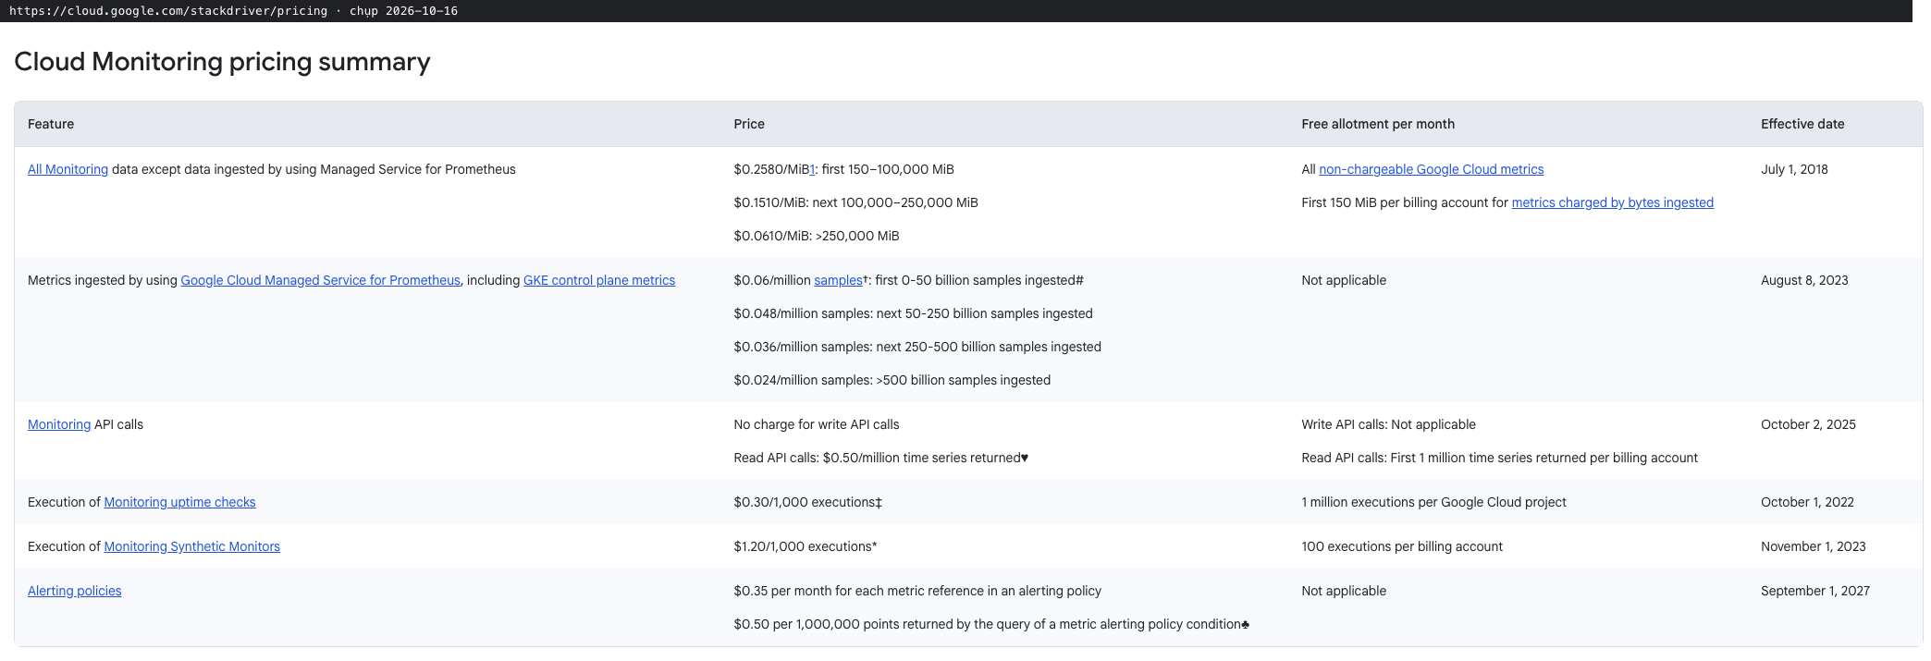
E33 | Observability pricing: Cloud Trace $0.20/triệu span | https://cloud.google.com/stackdriver/pricing | 2026-10-16
E34 | Cloud SQL pricing, Singapore, Storage (zonal, dùng cho staging): SSD $0.000326027/GiB-h | https://cloud.google.com/sql/pricing | 2026-10-16

